Resumo Executivo
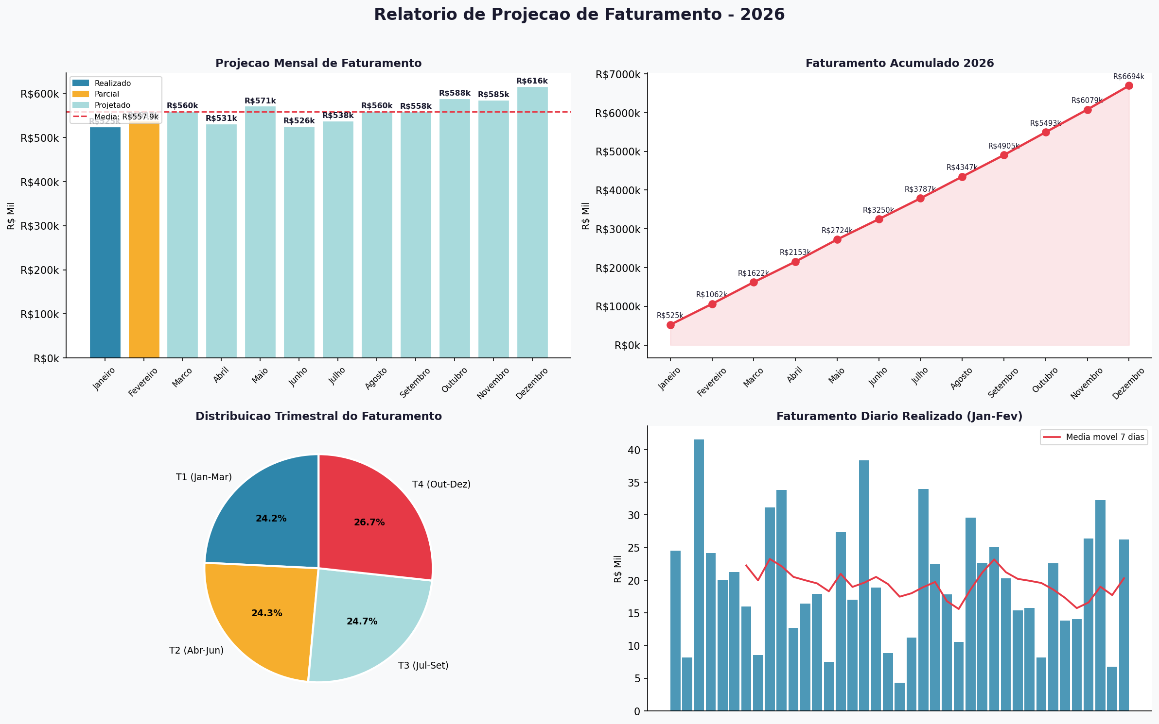
RELATORIO DE PROJECAO DE FATURAMENTO - 2026
Gerado em 19/02/2026 | Base de dados: Bd_dadosprojecao.xlsx | Ultimo realizado: 16/02/2026

Total Realizado (Jan-Fev) R$ 774,170.06 |  | Projecao Anual 2026 R$ 6,694,442.70 |  | Media Mensal Projetada R$ 557,870.23 |  | Meses Projetados 10 meses

Mes | Dias | Faturamento Real (R$) | Projecao Mensal (R$) | Acumulado (R$) | vs Media (%) | Status
Janeiro | 31 | R$ 524,524.35 | R$ 524,524.35 | R$ 524,524.35 | -6.0% | Realizado
Fevereiro | 28 | R$ 249,645.71 | R$ 537,698.45 | R$ 1,062,222.80 | -3.6% | Parcial
Marco | 31 |  | R$ 559,916.68 | R$ 1,622,139.48 | +0.4% | Projetado
Abril | 30 |  | R$ 531,017.75 | R$ 2,153,157.23 | -4.8% | Projetado
Maio | 31 |  | R$ 571,115.01 | R$ 2,724,272.24 | +2.4% | Projetado
Junho | 30 |  | R$ 525,599.20 | R$ 3,249,871.44 | -5.8% | Projetado
Julho | 31 |  | R$ 537,520.01 | R$ 3,787,391.45 | -3.6% | Projetado
Agosto | 31 |  | R$ 559,916.68 | R$ 4,347,308.12 | +0.4% | Projetado
Setembro | 30 |  | R$ 558,110.49 | R$ 4,905,418.61 | +0.0% | Projetado
Outubro | 31 |  | R$ 587,912.51 | R$ 5,493,331.12 | +5.4% | Projetado
Novembro | 30 |  | R$ 585,203.23 | R$ 6,078,534.36 | +4.9% | Projetado
Dezembro | 31 |  | R$ 615,908.34 | R$ 6,694,442.70 | +10.4% | Projetado
TOTAL ANUAL PROJETADO |  | R$ 774,170.06 | R$ 6,694,442.70 | R$ 6,694,442.70

Legenda: Realizado = dados reais confirmados | Parcial = mes em andamento (projecao baseada na media diaria) | Projetado = estimativa com fator sazonal

